Betrieb
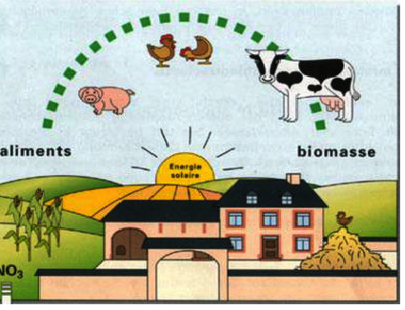
 |  | Stoffstrombilanz
 |  | lt. Verordnung vom 14.12.2017
Hoftorbilanz nach StoffBilV

für

 | Betriebs – Nr.: | 03 123 456 7890

 | Kalenderjahr
 |  | oder
 | Wirtschaftsj. | 2018 | 2019

 | Name | Mustermann

 | Vorname: | Oliver

 | Straße: | Im Blanken 51

 | PLZ: | 23456

 | Ort: | Musterdorf

 | Betriebsgrösse / ha: |  | 30.8100

 | davon Grünland / ha: |  | 0.9600

 | Version 2019 von Heinrich - Bernhard Münzebrock

